Solicitud gráfica
 | Área: | Ciencias Naturales |  |  | Fecha:
 | Grado: | 10
 | Título del tema: | El enlace químico y la nomenclatura de compuestos inorgánicos |  |  | ¿Cuaderno de estudio o recurso? | Recurso
 | Editor: | Lyz Marcela Bernal |  |  | Motor del recurso | F6

 | Código guión o recurso: | CN_10_11_REC150 | ← Para determinar este código, visite la hoja de Ayuda
 |  |  |  |  | ESPECIFICACIÓN DE ARCHIVOS A ENTREGAR
Núm. | Archivo Shutterstock o ruta en web | Imagen para: | Tipo | Ubicación de la imagen en el recurso F6 | Nombre imagen SMALL | Tamaño imagen SMALL | Nombre imagen ZOOM | Tamaño imagen ZOOM | Descripción | Observaciones
IMG01 | 106007321 | Recurso F6 | Fotografía | Inicio | CN_10_11_REC150_IMG01.jpg | 350 x 230 px |  |  | 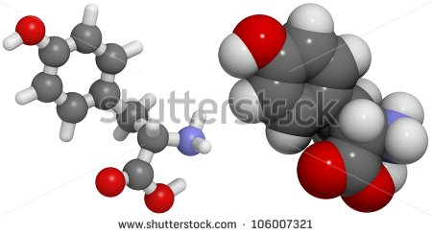
IMG02 | 26187355 | Recurso F6 | Fotografía | Inicio | CN_10_11_REC150_IMG02.jpg | 350 x 230 px
IMG03 | ver descripción y observaciones | Recurso F6 | Ilustración | Contenido | CN_10_11_REC150_IMG03n.jpg | 320 x 480 px | CN_10_11_REC150_IMG03a.jpg | 800 x 458 px | 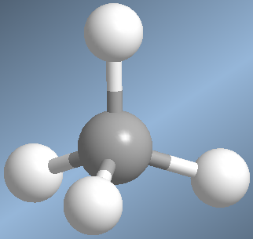 | Realizar ilustración igual a la imagen guia.
IMG04 | ver descripción y observaciones | Recurso F6 | Ilustración | Contenido | CN_10_11_REC150_IMG04n.jpg | 320 x 480 px | CN_10_11_REC150_IMG04a.jpg | 800 x 458 px |  | Realizar ilustración igual a la imagen guia.
IMG05 | ver descripción y observaciones | Recurso F6 | Ilustración | Contenido | CN_10_11_REC150_IMG05n.jpg | 320 x 480 px | CN_10_11_REC150_IMG05a.jpg | 800 x 458 px | 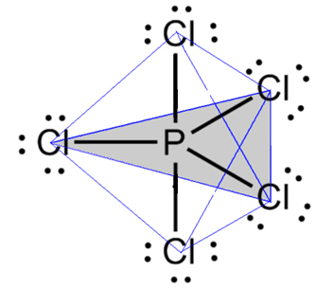 | Realizar ilustración igual a la imagen guia.
IMG06 | ver descripción y observaciones | Recurso F6 | Ilustración | Contenido | CN_10_11_REC150_IMG06n.jpg | 320 x 480 px | CN_10_11_REC150_IMG06a.jpg | 800 x 458 px |  | Realizar ilustración igual a la imagen guia.
IMG07 | ver descripción y observaciones | Recurso F6 | Ilustración | Contenido | CN_10_11_REC150_IMG07n.jpg | 320 x 480 px | CN_10_11_REC150_IMG07a.jpg | 800 x 458 px |  | Realizar ilustración igual a la imagen guia.
IMG08 | ver descripción y observaciones | Recurso F6 | Ilustración | Contenido | CN_10_11_REC150_IMG08n.jpg | 320 x 480 px | CN_10_11_REC150_IMG08a.jpg | 800 x 458 px |  | Realizar ilustración igual a la imagen guia.
IMG09 | ver descripción y observaciones | Recurso F6 | Ilustración | Contenido | CN_10_11_REC150_IMG09n.jpg | 320 x 480 px | CN_10_11_REC150_IMG09a.jpg | 800 x 458 px |  | Realizar ilustración igual a la imagen guia.
IMG10 | ver descripción y observaciones | Recurso F6 | Ilustración | Contenido | CN_10_11_REC150_IMG10n.jpg | 320 x 480 px | CN_10_11_REC150_IMG10a.jpg | 800 x 458 px | 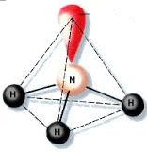 | Realizar ilustración igual a la imagen guia.
IMG11 | ver descripción y observaciones | Recurso F6 | Ilustración | Contenido | CN_10_11_REC150_IMG11n.jpg | 320 x 480 px | CN_10_11_REC150_IMG11a.jpg | 800 x 458 px | 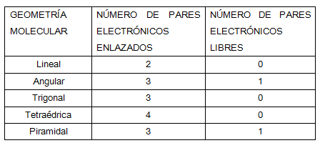 | Realizar ilustración igual a la imagen guia.
IMG12 | ver descripción y observaciones | Recurso F6 | Ilustración | Contenido | CN_10_11_REC150_IMG12n.jpg | 320 x 480 px | CN_10_11_REC150_IMG12a.jpg | 800 x 458 px |  | Realizar ilustración igual a la imagen guia.
IMG13 | ver descripción y observaciones | Recurso F6 | Ilustración | Contenido | CN_10_11_REC150_IMG13n.jpg | 320 x 480 px | CN_10_11_REC150_IMG13a.jpg | 800 x 458 px | 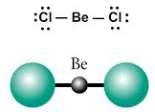 | Realizar ilustración igual a la imagen guia.
IMG14 | ver descripción y observaciones | Recurso F6 | Ilustración | Contenido | CN_10_11_REC150_IMG14n.jpg | 320 x 480 px | CN_10_11_REC150_IMG14a.jpg | 800 x 458 px | 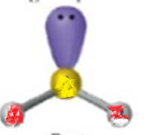 | Realizar ilustración igual a la imagen guia.
IMG15 | ver descripción y observaciones | Recurso F6 | Ilustración | Contenido | CN_10_11_REC150_IMG15n.jpg | 320 x 480 px | CN_10_11_REC150_IMG15a.jpg | 800 x 458 px | 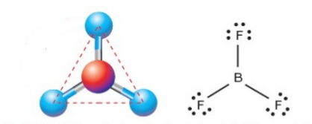 | Realizar ilustración igual a la imagen guia.
IMG16 | ver descripción y observaciones | Recurso F6 | Ilustración | Contenido | CN_10_11_REC150_IMG16n.jpg | 320 x 480 px | CN_10_11_REC150_IMG16a.jpg | 800 x 458 px | 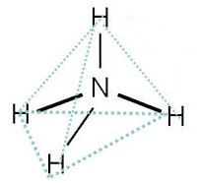 | Realizar ilustración igual a la imagen guia.
IMG17 | ver descripción y observaciones | Recurso F6 | Ilustración | Contenido | CN_10_11_REC150_IMG17n.jpg | 320 x 480 px | CN_10_11_REC150_IMG17a.jpg | 800 x 458 px |  | Realizar ilustración igual a la imagen guia.

